5. Harita Çıktıları
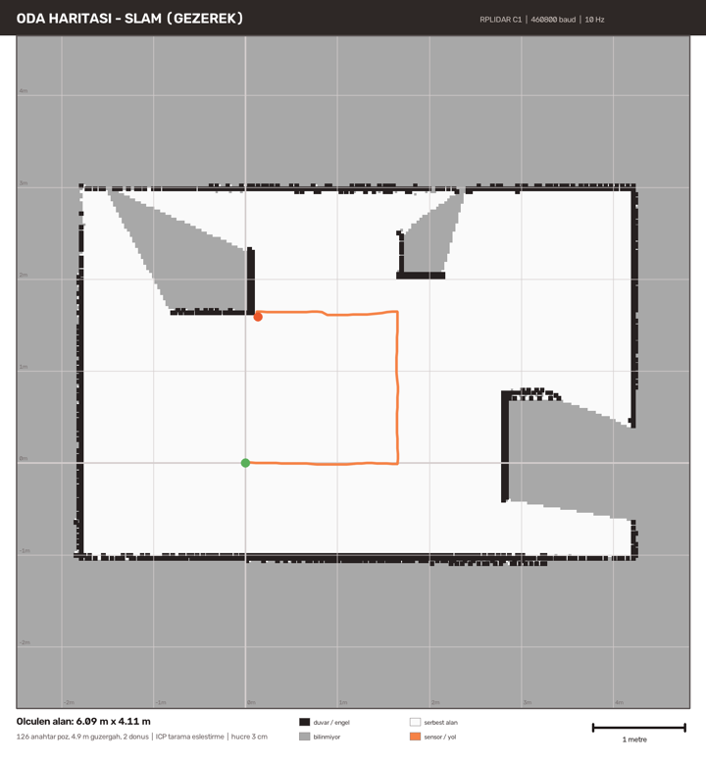
Harita Çıktıları
Aşağıdaki iki harita, gerçek yörüngesi bilinen DOĞRULAMA odasında üretilmiştir

UYARI: Bu iki görsel, algoritmanın doğruluğunu ÖLÇEBİLMEK için kullanılan sentetik doğrulama odasına aittir (gerçek boyut 6,00 × 4,00 m). Kendi odanızın/deponuzun haritasını çıkarıp bu sayfadaki görselleri onlarla değiştirin: python harita.py --tek ve python harita.py --slam → harita_sunum.png

1) TEK TARAMA — sensör odanın ortasında, sabit
Tek bir 360° tarama zaten bir haritadır; kayma (drift) yoktur, geometri kusursuzdur. Eşyaların arkası gölgede kalır. Ölçülen: 6,06 × 4,05 m.

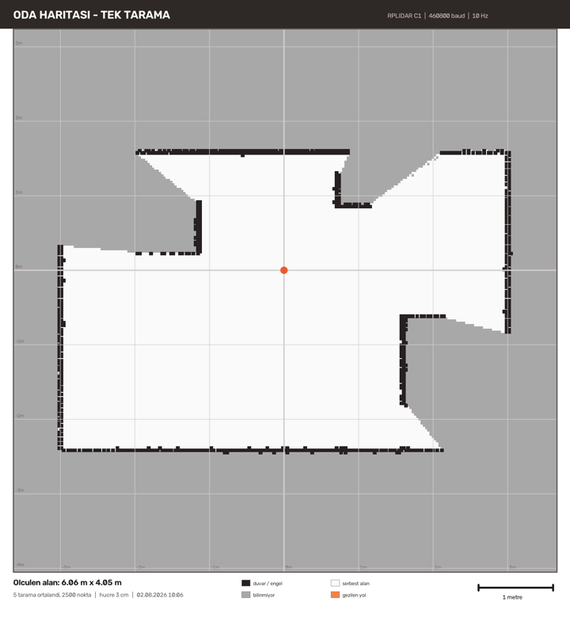

2) GEZEREK (SLAM) — sensör elde, yavaşça dolaştırılıyor
Her yeni tarama, biriken haritaya ICP ile oturtulur; böylece sensörün ne kadar hareket ettiği görüntüden çıkarılır. Tekerlek enkoderi olmadan "odometri" tam olarak böyle üretilir. 126 anahtar poz, 4,9 m güzergâh, 2 dönüş. Ölçülen: 6,09 × 4,11 m.

6. Engel Algılama
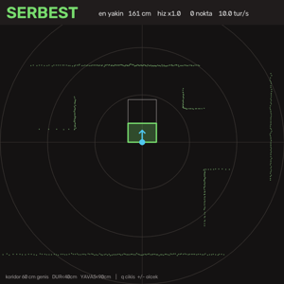
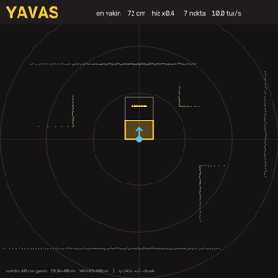
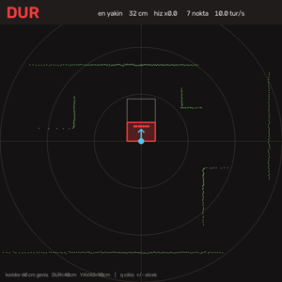
Engel Algılama ve Durma Sistemi
guvenlik.py — LiDAR'ın araç üzerindeki asıl görevi

TASARIM KARARI: LiDAR bu araçta navigasyon YAPMAZ. Yönü çizgi izleme, konumu QR verir. LiDAR'ın işi, kameranın yapamadığı şeydir: önündeki boşluğu metrik olarak ölçmek ve aracı durdurmak.

Durum | Koşul | Hız çarpanı | Davranış
SERBEST | Koridor boş | 1.0 | Normal seyir hızı
YAVAŞ | Engel < 90 cm | 0.4 | Hız %40'a düşer, çizgi takibi sürer
DUR | Engel < 40 cm | 0.0 | Motorlar nötre (2048) çekilir, direksiyon kırılmaz

Mühendislik kararları ve gerekçeleri
Karar | Değer | Neden | Doğrulama
En az nokta sayısı | 2 nokta | Tek bir gürültü noktası aracı durdurmamalı. Bir ölçüm hatası koridorun içine düşerse araç durur ve pist ortasında kalır. | Test: koridora tek nokta → SERBEST; iki nokta → DUR
Histerezis | 12 cm | Eşiğin tam üstünde titreyen bir engel, aracı sürekli dur-kalk yaptırır. Çıkış eşiği giriş eşiğinden büyük tutuldu (40 cm'de girer, 52 cm'de çıkar). | Test: eşikte ±2 cm oynayan engelde 20 karede en fazla 1 durum değişimi
Bayat veri davranışı | 0,7 sn → YAVAŞ | Sensör susarsa tam hızla devam etmek en tehlikeli davranıştır. Veri gelmezse sistem kendiliğinden yavaşlar. | Test: zaman damgası eski → durum YAVAŞ, çarpan 0,4
Ayrı iş parçacığı | Arka planda tarama | Çizgi takibi ~30 Hz döner, LiDAR 10 Hz üretir. Ana döngüde okunursa direksiyon LiDAR'ı beklemeye başlar ve gecikir. | GuvenlikOkuyucu sınıfı; ana döngü hiç bloklanmaz
Kör açılar | Ayarlanabilir | LiDAR aracın kendi gövdesini/kablolarını görür. O yönler elenebiliyor. | Test: düz ve sarmal (340°–20°) açı aralıkları
Koridor genişliği | Araç genişliği + pay | Yandaki duvar veya raf aracı durdurmamalı; sadece ÖNÜNDEKİ engel önemli. | Test: 75 cm yandaki engel → SERBEST

Çizgi izleme koduna bağlantı — tek nokta
from guvenlik import GuvenlikOkuyucu oku = GuvenlikOkuyucu(port="/dev/ttyUSB0") # arka planda tarar ... d = oku.durum() carpan = d["hiz_carpani"] # 1.0 / 0.4 / 0.0 sol_dac = NOTR + int((sol_dac - NOTR) * carpan) sag_dac = NOTR + int((sag_dac - NOTR) * carpan) motor_sur(sol_dac, sag_dac)

Bu yaklaşımın avantajı: her iki tekerleğin nötrden sapması aynı oranda ölçeklenir. Direksiyon oranı bozulmaz, DUR durumunda ikisi de tam nötre gider. Mevcut durum makinesine (pivot, köşe dönüşü, çizgi arama) hiç dokunulmaz — tek bir yerden uygulanır.

Üç durumun ekran görüntüleri
SERBEST — koridor boş |  |  | YAVAŞ — engel < 90 cm | DUR — engel < 40 cm

